METODO DNIT - 010 - 2004
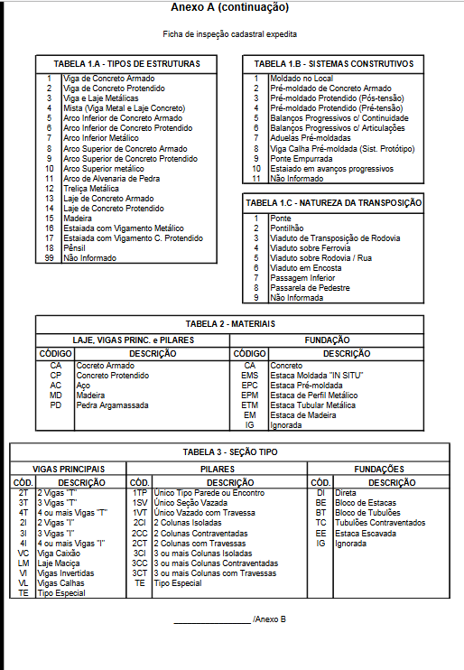
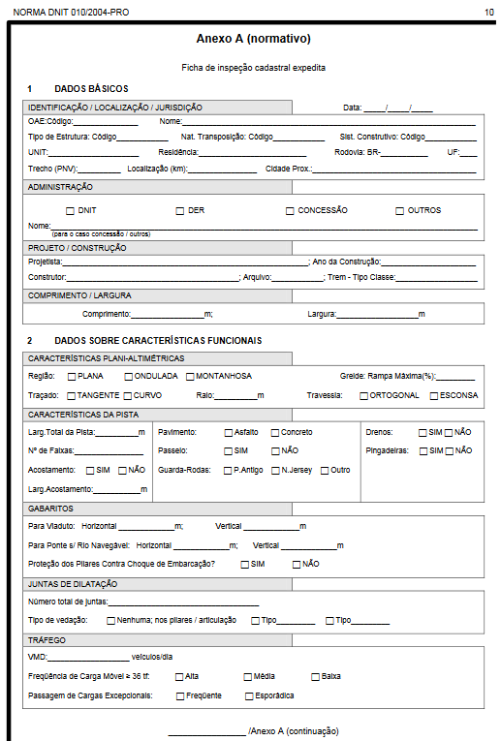
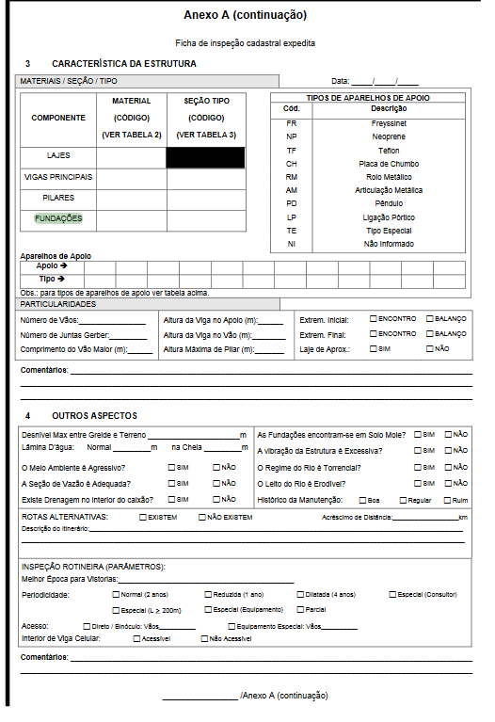
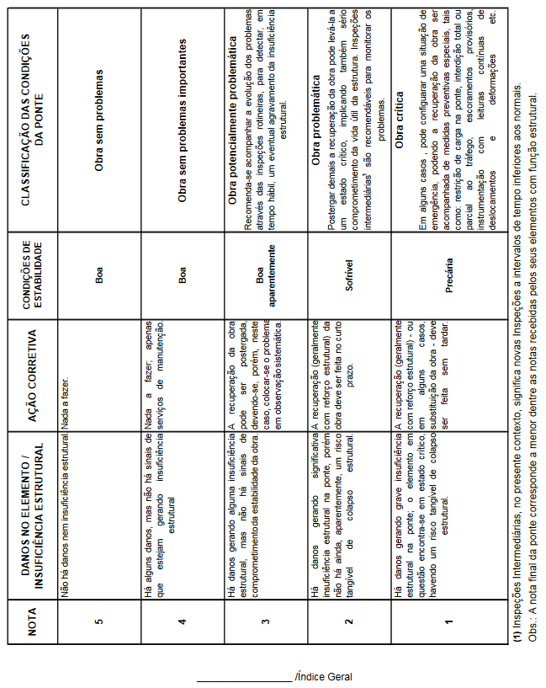
ANALISE DA ESTRUTURA SEGUNDO METODOLOGIA DNIT 010/2004 PRO

ITEM | DESCRIÇÃO | NOTA TÉCNICA | OBSERVAÇÃO
1 | PILAR P 01 | 4 | pequenos falhas de concretagem
2 | PILAR P 02 | 4 | pequenos falhas de concretagem
3 | PILAR P 03 | 4 | pequenos falhas de concretagem
4 | PILAR P 04 | 4 | pequenos falhas de concretagem
5 | VIGA LATERAL ( MONTANTE) | 4 | pequenos falhas de concretagem e fissuras leves
6 | VIGA LATERAL (JUSANTE) | 4 | pequenos falhas de concretagem e fissuras leves
7 | VIGA TRANSVERSINA 01 | 4 | pequenos falhas de concretagem e fissuras leves
8 | VIGA TRANSVERSINA 02 | 4 | pequenos falhas de concretagem e fissuras leves
9 | VIGA TRANSVERSINA 03 | 4 | pequenos falhas de concretagem e fissuras leves
10 | VIGA TRANSVERSINA 04 | 4 | pequenos falhas de concretagem e fissuras leves
11 | VIGA TRANSVERSINA 05 | 4 | pequenos falhas de concretagem e fissuras leves
12 | CORTINAS E ALAS | 5 | sem observação
13 | FUNDAÇÃO PILAR 01 | 5 | sem observação
14 | FUNDAÇÃO PILAR 02 | 5 | sem observação
15 | LAJE | 3 | presença de humidade e infiltrações na laje
Nota Técnica |  | 3

METODOLOGIA GDE-UNB
Analise da OAE - Metodologia GDE - UNB |  |  |  |  |  |  |  |  |  |  |  | 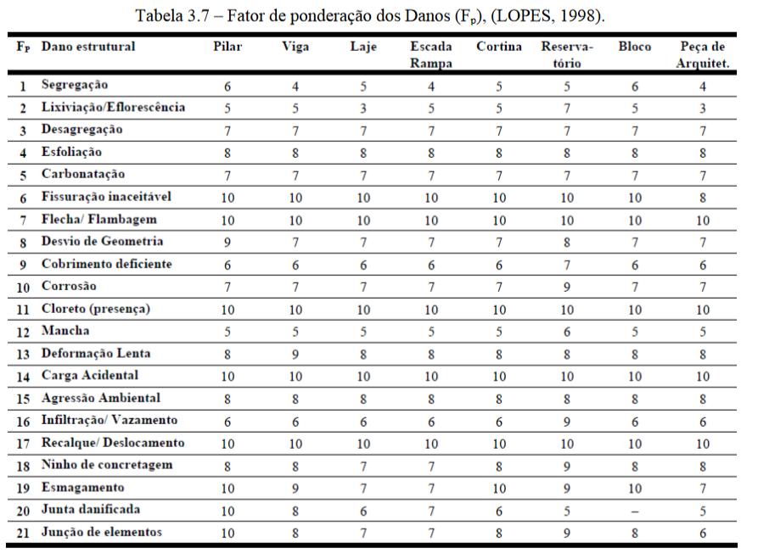 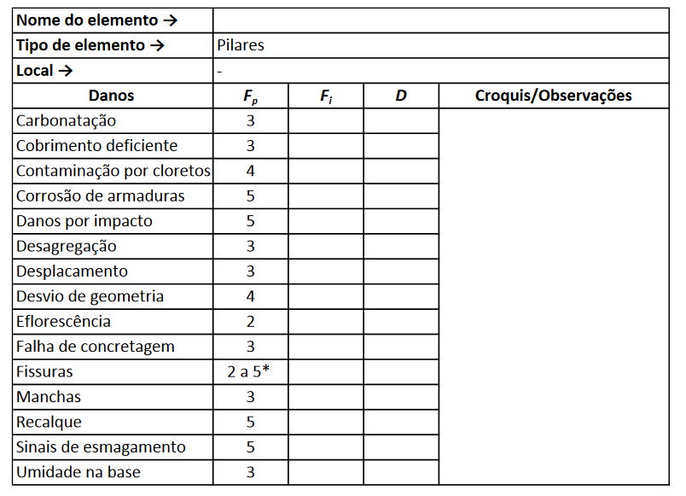 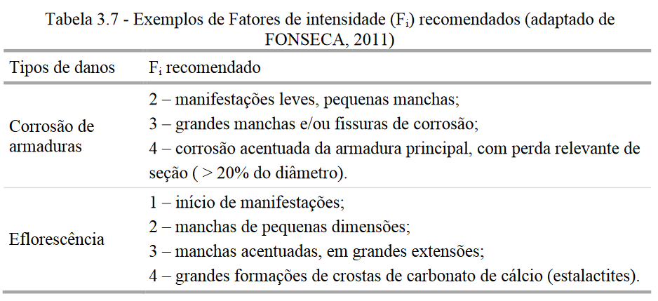 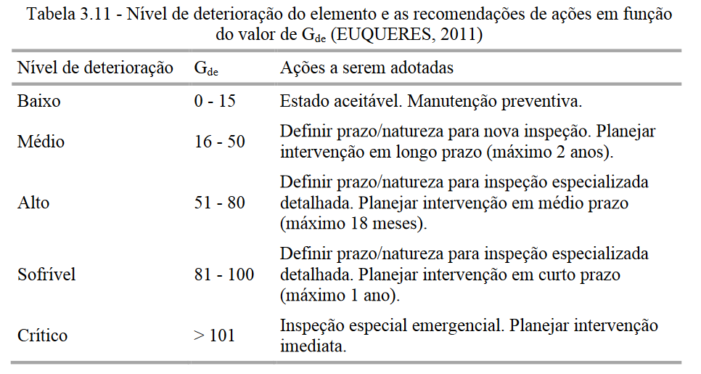 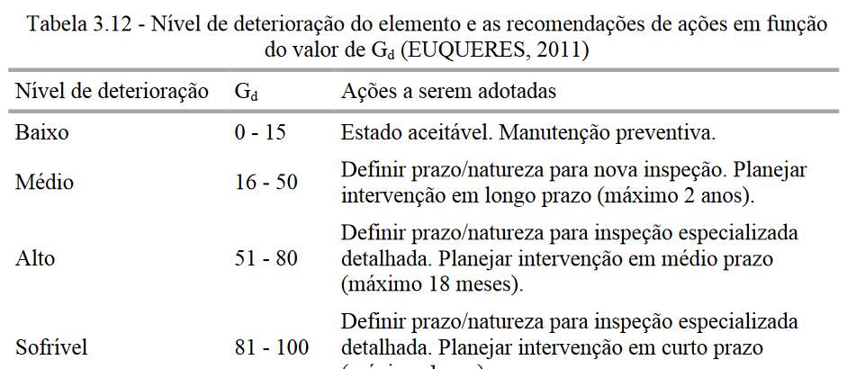

Elemento | Pilar P 01
Danos |  | Fi | Fp | D | RELATORIO FOTOGRAFICO
Carbonatação |  |  |  | 0 | 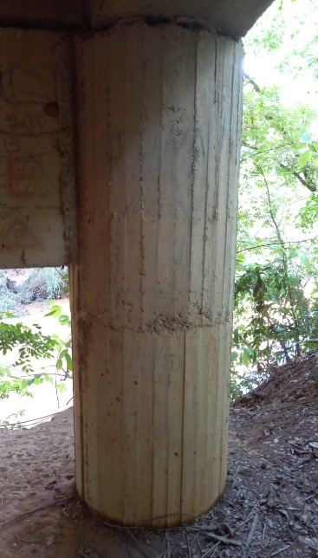 |  | 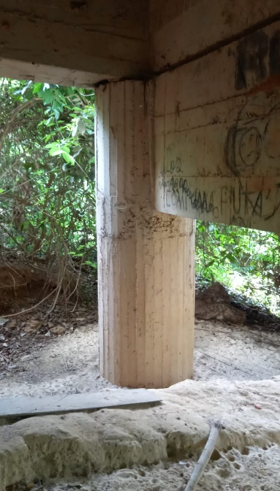
Cobrimento Deficiente |  |  |  | 0
Contaminação por Cloretos |  |  |  | 0
Corrosão de armaduras |  |  |  | 0
Danos por impacto |  |  |  | 0
Desagregação |  |  |  | 0
Desplacamento |  |  |  | 0
Desvio de Geometria |  |  |  | 0
Eflorescência |  |  |  | 0
Falha de Concretagem |  | 1 | 3 | 2.4
Fissuras |  |  |  | 0
Manchas |  |  |  | 0
Recalque |  |  |  | 0
Sinais de Esmagamento |  |  |  | 0
Umidade na base |  |  |  | 0

Elemento | Pilar P 02
Danos |  | Fi | Fp | D | RELATORIO FOTOGRAFICO
Carbonatação |  |  |  | 0 |  |  | 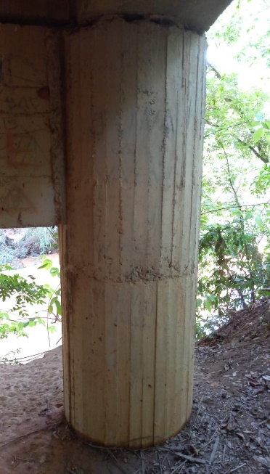
Cobrimento Deficiente |  |  |  | 0
Contaminação por Cloretos |  |  |  | 0
Corrosão de armaduras |  |  |  | 0
Danos por impacto |  |  |  | 0
Desagregação |  |  |  | 0
Desplacamento |  |  |  | 0
Desvio de Geometria |  |  |  | 0
Eflorescência |  |  |  | 0
Falha de Concretagem |  | 1 | 3 | 2.4
Fissuras |  |  |  | 0
Manchas |  |  |  | 0
Recalque |  |  |  | 0
Sinais de Esmagamento |  |  |  | 0
Umidade na base |  |  |  | 0

Elemento | Pilar P 03
Danos |  | Fi | Fp | D | RELATORIO FOTOGRAFICO
Carbonatação |  |  |  | 0 |  |  | 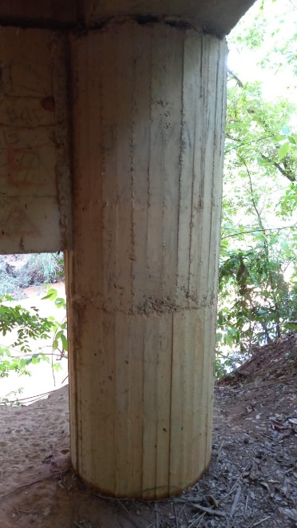
Cobrimento Deficiente |  |  |  | 0
Contaminação por Cloretos |  |  |  | 0
Corrosão de armaduras |  |  |  | 0
Danos por impacto |  |  |  | 0
Desagregação |  | 1 | 3 | 2.4
Desplacamento |  |  |  | 0
Desvio de Geometria |  |  |  | 0
Eflorescência |  |  |  | 0
Falha de Concretagem |  |  |  | 0
Fissuras |  |  |  | 0
Manchas |  |  |  | 0
Recalque |  |  |  | 0
Sinais de Esmagamento |  |  |  | 0
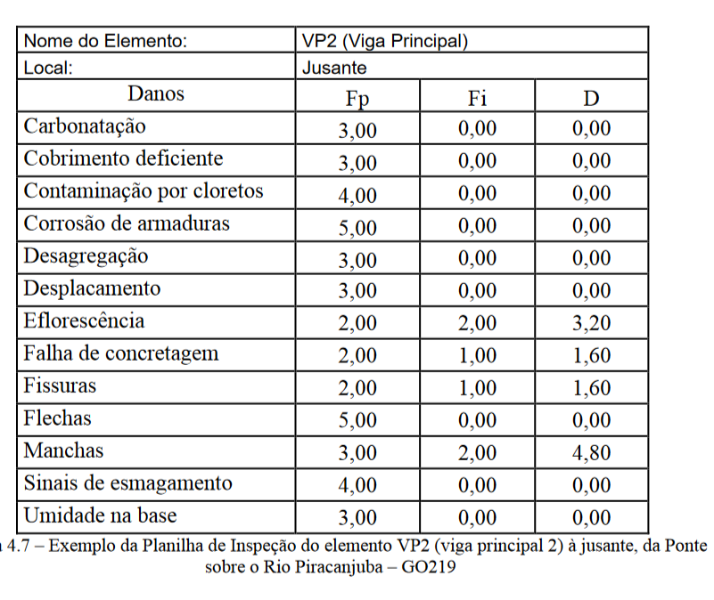
Umidade na base |  |  |  | 0

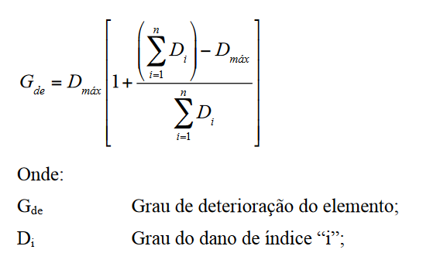
Elemento | Pilar P 04
Danos |  | Fi | Fp | D | RELATORIO FOTOGRAFICO
Carbonatação |  |  |  | 0
Cobrimento Deficiente |  |  |  | 0
Contaminação por Cloretos |  |  |  | 0
Corrosão de armaduras |  |  |  | 0
Danos por impacto |  |  |  | 0
Desagregação |  | 1 | 3 | 2.4
Desplacamento |  |  |  | 0
Desvio de Geometria |  |  |  | 0
Eflorescência |  |  |  | 0
Falha de Concretagem |  |  |  | 0
Fissuras |  |  |  | 0
Manchas |  |  |  | 0
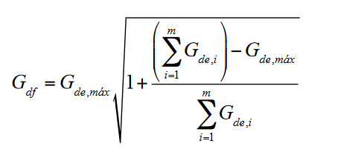
Recalque |  |  |  | 0
Sinais de Esmagamento |  |  |  | 0
Umidade na base |  |  |  | 0

Elemento | Viga Lateral (Montante)
Danos |  | Fi | Fp | D | RELATORIO FOTOGRAFICO
Carbonatação |  |  |  | 0 | 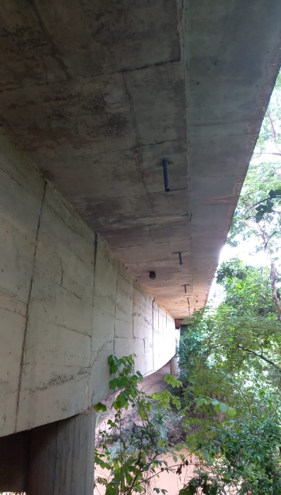 |  | 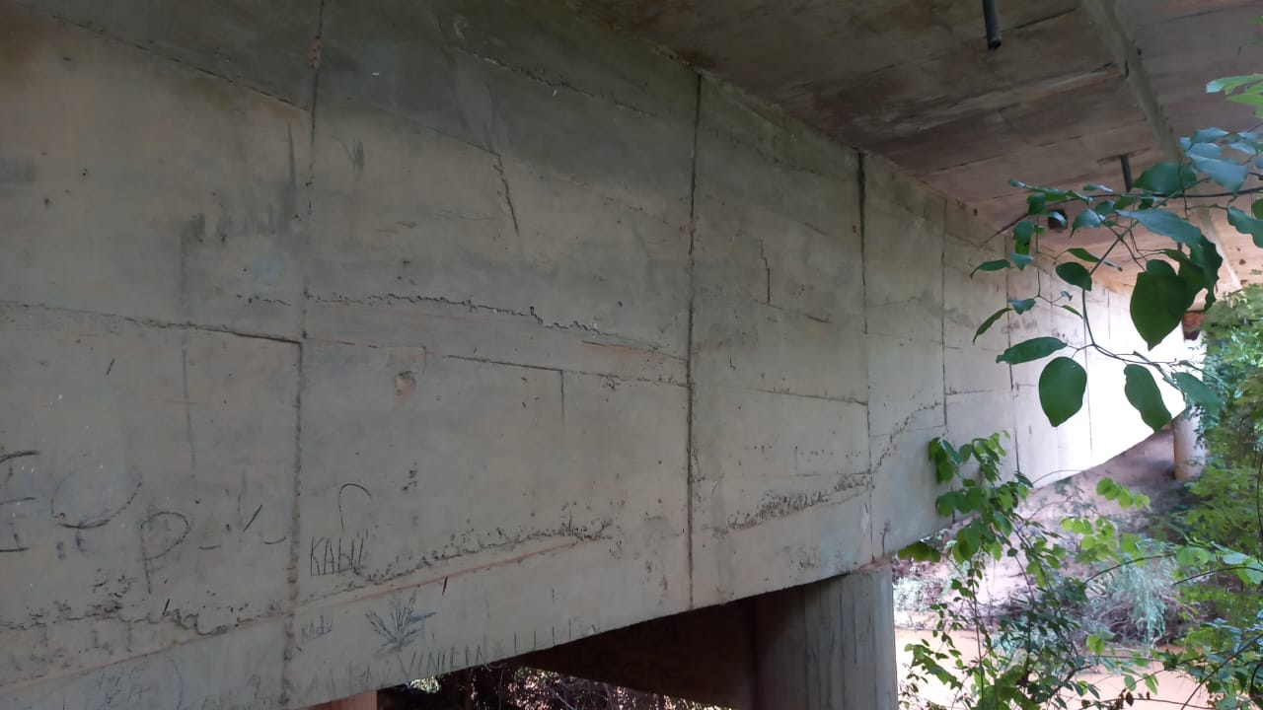
Cobrimento Deficiente |  |  |  | 0
Contaminação por Cloretos |  |  |  | 0
Corrosão de armaduras |  |  |  | 0
Danos por impacto |  |  |  | 0
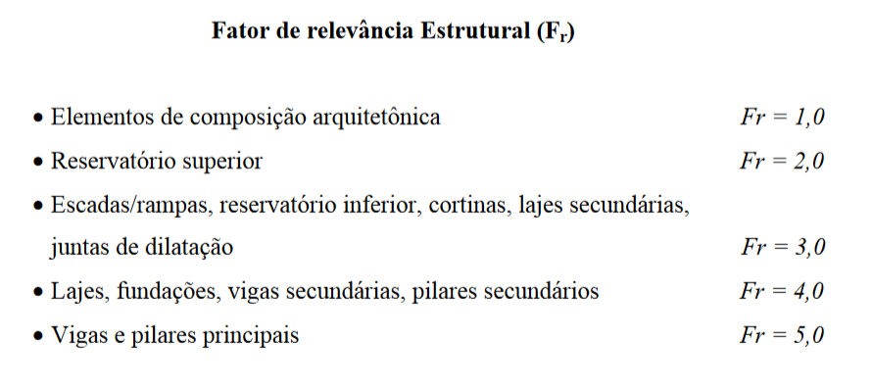
Desagregação |  |  |  | 0
Desplacamento |  |  |  | 0
Desvio de Geometria |  |  |  | 0
Eflorescência |  |  |  | 0
Falha de Concretagem |  | 1 | 3 | 2.4
Fissuras |  | 1 | 3 | 2.4
Flechas |  |  |  | 0
Manchas |  |  |  | 0
Recalque |  |  |  | 0
Sinais de Esmagamento |  |  |  | 0
Umidade na base |  |  |  | 0

Elemento | Viga Lateral (Jusante)
Danos |  | Fi | Fp | D | RELATORIO FOTOGRAFICO
Carbonatação |  |  |  | 0 | 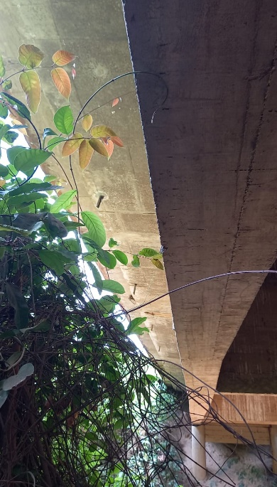 |  | 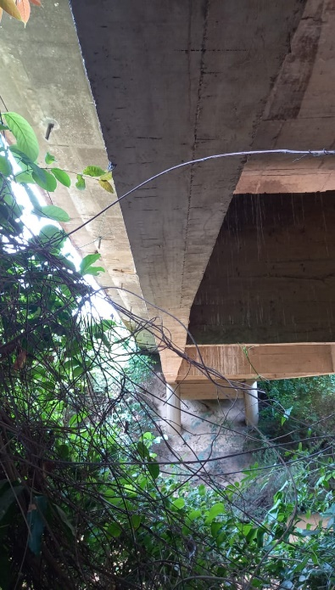
Cobrimento Deficiente |  |  |  | 0
Contaminação por Cloretos |  |  |  | 0
Corrosão de armaduras |  |  |  | 0
Danos por impacto |  |  |  | 0
Desagregação |  |  |  | 0
Desplacamento |  |  |  | 0
Desvio de Geometria |  |  |  | 0
Eflorescência |  |  |  | 0
Falha de Concretagem |  | 1 | 3 | 2.4
Fissuras |  | 1 | 3 | 2.4
Flechas |  |  |  | 0
Manchas |  |  |  | 0
Recalque |  |  |  | 0
Sinais de Esmagamento |  |  |  | 0
Umidade na base |  |  |  | 0

Elemento | Viga Transversina 01
Danos |  | Fi | Fp | D | RELATORIO FOTOGRAFICO
Carbonatação |  |  |  | 0 | 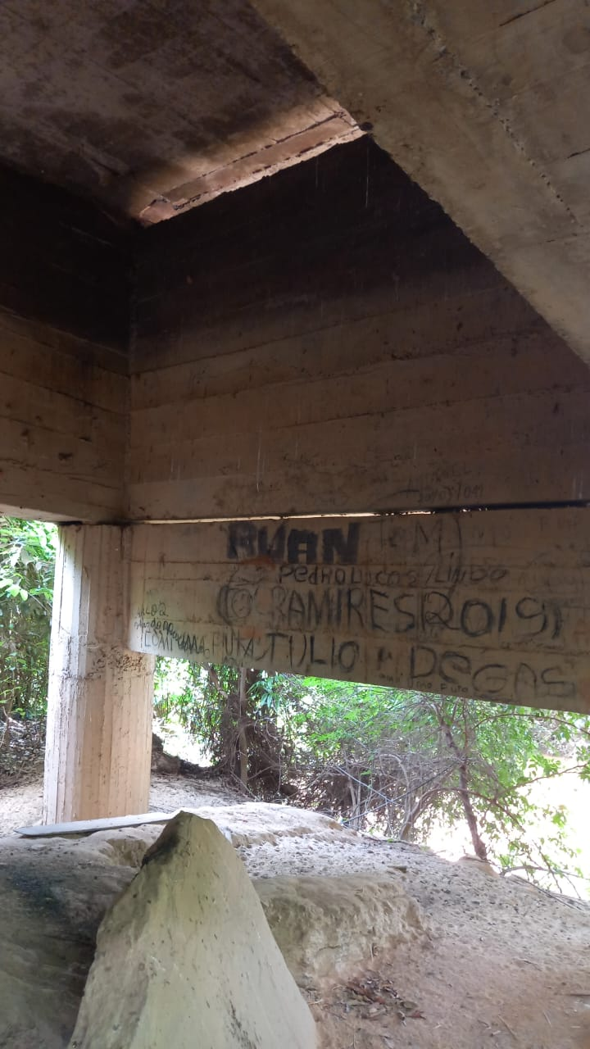
Cobrimento Deficiente |  |  |  | 0
Contaminação por Cloretos |  |  |  | 0
Corrosão de armaduras |  |  |  | 0
Danos por impacto |  |  |  | 0
Desagregação |  |  |  | 0
Desplacamento |  |  |  | 0
Desvio de Geometria |  |  |  | 0
Eflorescência |  |  |  | 0
Falha de Concretagem |  | 1 | 3 | 2.4
Fissuras |  | 1 | 3 | 2.4
Flechas |  |  |  | 0
Manchas |  |  |  | 0
Recalque |  |  |  | 0
Sinais de Esmagamento |  |  |  | 0
Umidade na base |  |  |  | 0

Elemento | Viga Transversina 02
Danos |  | Fi | Fp | D | RELATORIO FOTOGRAFICO
Carbonatação |  |  |  | 0 | 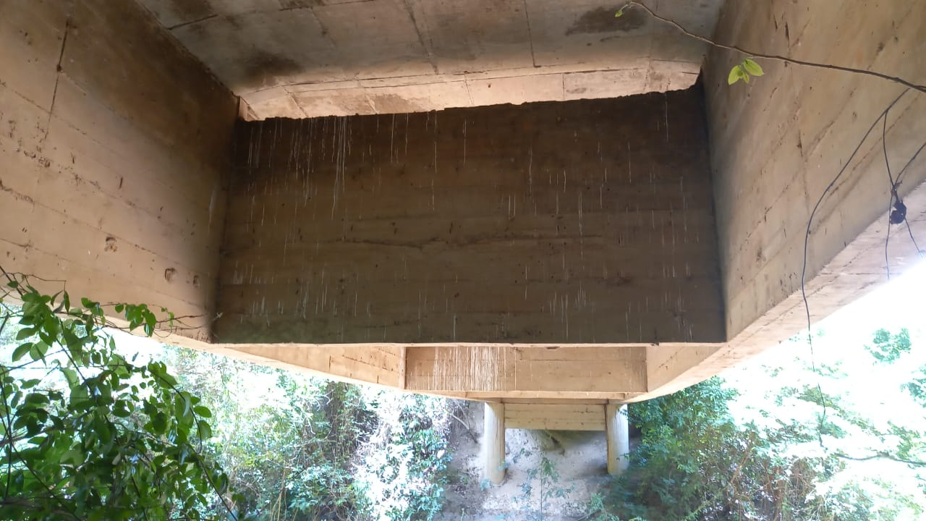
Cobrimento Deficiente |  |  |  | 0
Contaminação por Cloretos |  |  |  | 0
Corrosão de armaduras |  |  |  | 0
Danos por impacto |  |  |  | 0
Desagregação |  |  |  | 0
Desplacamento |  |  |  | 0
Desvio de Geometria |  |  |  | 0
Eflorescência |  |  |  | 0
Falha de Concretagem |  | 1 | 3 | 2.4
Fissuras |  | 1 | 3 | 2.4
Flechas |  |  |  | 0
Manchas |  |  |  | 0
Recalque |  |  |  | 0
Sinais de Esmagamento |  |  |  | 0
Umidade na base |  |  |  | 0

Elemento | Viga Transversina 03
Danos |  | Fi | Fp | D | RELATORIO FOTOGRAFICO
Carbonatação |  |  |  | 0
Cobrimento Deficiente |  |  |  | 0
Contaminação por Cloretos |  |  |  | 0
Corrosão de armaduras |  |  |  | 0
Danos por impacto |  |  |  | 0
Desagregação |  |  |  | 0
Desplacamento |  |  |  | 0
Desvio de Geometria |  |  |  | 0
Eflorescência |  |  |  | 0
Falha de Concretagem |  | 1 | 3 | 2.4
Fissuras |  | 1 | 3 | 2.4
Flechas |  |  |  | 0
Manchas |  |  |  | 0
Recalque |  |  |  | 0
Sinais de Esmagamento |  |  |  | 0
Umidade na base |  |  |  | 0

Elemento | Viga Transversina 04
Danos |  | Fi | Fp | D | RELATORIO FOTOGRAFICO
Carbonatação |  |  |  | 0
Cobrimento Deficiente |  |  |  | 0
Contaminação por Cloretos |  |  |  | 0
Corrosão de armaduras |  |  |  | 0
Danos por impacto |  |  |  | 0
Desagregação |  |  |  | 0
Desplacamento |  |  |  | 0
Desvio de Geometria |  |  |  | 0
Eflorescência |  |  |  | 0
Falha de Concretagem |  | 1 | 3 | 2.4
Fissuras |  | 1 | 3 | 2.4
Flechas |  |  |  | 0
Manchas |  |  |  | 0
Recalque |  |  |  | 0
Sinais de Esmagamento |  |  |  | 0
Umidade na base |  |  |  | 0

Elemento | Viga Transversina 05
Danos |  | Fi | Fp | D | RELATORIO FOTOGRAFICO
Carbonatação |  |  |  | 0
Cobrimento Deficiente |  |  |  | 0
Contaminação por Cloretos |  |  |  | 0
Corrosão de armaduras |  |  |  | 0
Danos por impacto |  |  |  | 0
Desagregação |  |  |  | 0
Desplacamento |  |  |  | 0
Desvio de Geometria |  |  |  | 0
Eflorescência |  |  |  | 0
Falha de Concretagem |  | 1 | 3 | 2.4
Fissuras |  | 1 | 3 | 2.4
Flechas |  |  |  | 0
Manchas |  |  |  | 0
Infiltração de Agua |  |  |  | 0
Sinais de Esmagamento |  |  |  | 0
Umidade na base |  |  |  | 0

Elemento | Cortinas e Alas
Danos |  | Fi | Fp | D | RELATORIO FOTOGRAFICO
Carbonatação |  |  |  | 0
Cobrimento Deficiente |  |  |  | 0
Contaminação por Cloretos |  |  |  | 0
Corrosão de armaduras |  |  |  | 0
Danos por impacto |  |  |  | 0
Desagregação |  |  |  | 0
Desplacamento |  |  |  | 0
Desvio de Geometria |  |  |  | 0
Eflorescência |  |  |  | 0
Falha de Concretagem |  | 1 | 3 | 2.4
Fissuras |  | 1 | 3 | 2.4
Flechas |  |  |  | 0
Manchas |  |  |  | 0
Infiltração de água |  |  |  | 0
Sinais de Esmagamento |  |  |  | 0

Elemento | Fundação do Pilar 01
Danos |  | Fi | Fp | D | RELATORIO FOTOGRAFICO
Carbonatação |  |  |  | 0
Cobrimento Deficiente |  |  |  | 0
Contaminação por Cloretos |  |  |  | 0
Corrosão de armaduras |  |  |  | 0
Danos por impacto |  |  |  | 0
Desagregação |  |  |  | 0
Desplacamento |  |  |  | 0
Desvio de Geometria |  |  |  | 0
Eflorescência |  |  |  | 0
Falha de Concretagem |  | 0 | 0 | 0
Fissuras |  | 0 | 0 | 0
Recalque |  |  |  | 0
Sinais de Esmagamento |  |  |  | 0
Umidade Execiva na Infraestrutura |  |  |  | 0
Sinais de Esmagamento |  |  |  | 0

Elemento | Fundação do Pilar 02
Danos |  | Fi | Fp | D | RELATORIO FOTOGRAFICO
Carbonatação |  |  |  | 0
Cobrimento Deficiente |  |  |  | 0
Contaminação por Cloretos |  |  |  | 0
Corrosão de armaduras |  |  |  | 0
Danos por impacto |  |  |  | 0
Desagregação |  |  |  | 0
Desplacamento |  |  |  | 0
Desvio de Geometria |  |  |  | 0
Eflorescência |  |  |  | 0
Falha de Concretagem |  | 0 | 0 | 0
Fissuras |  | 0 | 0 | 0
Recalque |  |  |  | 0
Sinais de Esmagamento |  |  |  | 0
Umidade Execiva na Infraestrutura |  |  |  | 0
Sinais de Esmagamento |  |  |  | 0

Elemento | Laje
Danos |  | Fi | Fp | D | RELATORIO FOTOGRAFICO
Carbonatação |  |  |  | 0 | 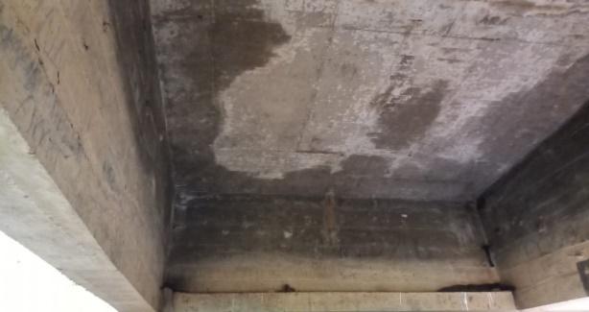
Cobrimento Deficiente |  |  |  | 0
Contaminação por Cloretos |  |  |  | 0
Corrosão de armaduras |  |  |  | 0
Danos por impacto |  |  |  | 0
Desagregação |  |  |  | 0
Desplacamento |  |  |  | 0
Desvio de Geometria |  |  |  | 0
Eflorescência |  |  |  | 0 | 
Falha de Concretagem |  |  |  | 0
Fissuras |  |  |  | 0
Flechas |  |  |  | 0
Manchas |  | 2 | 3 | 4.8
Infiltração |  | 3 | 3 | 24

Elemento | Pista de Rolamento
Danos |  | Fi | Fp | D | RELATORIO FOTOGRAFICO
Descontinuidade |  |  |  | 0 | 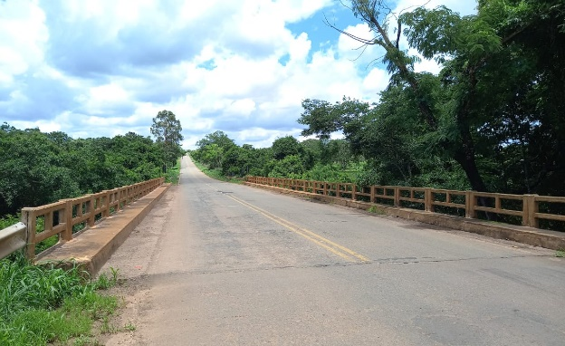 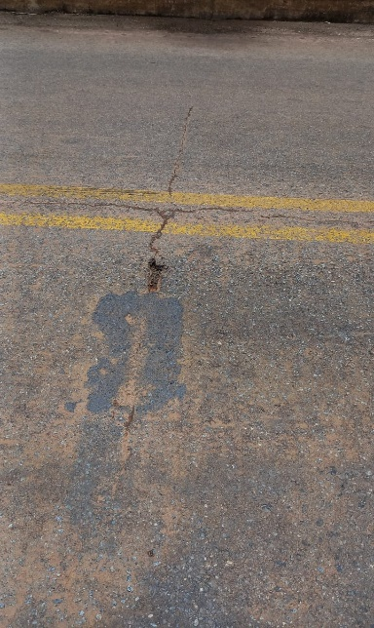
Desgaste Superficial |  | 1 | 5 | 4
Desgaste da Sinalização |  | 1 | 5 | 4

ELEMENTOS |  |  |  |  | ∑D | Dmax |  | Gde | Gde-max | Gdf | Fr | Fr. Gdf

PILAR P 01 |  |  |  |  | 2.4 | 2.4 |  | 2.4 | 2.4 | 7.72 | 5 | 38.6
PILAR P 02 |  |  |  |  | 2.4 | 2.4 |  | 2.4 |  |  | 5
PILAR 03 |  |  |  |  | 2.4 | 2.4 |  | 2.4 |  |  | 5
PILAR 04 |  |  |  |  | 2.4 | 2.4 |  | 2.4 |  |  | 5
VIGA LATERAL (MONTANTE) |  |  |  |  | 4.8 | 2.4 |  | 3.6 | 3.6 | 4.91 | 4 | 24.53
VIGA LATERAL (JUSANTE) |  |  |  |  | 4.8 | 2.4 |  | 3.6 |  |  | 4
VIGA TRANSVERSINA 01 |  |  |  |  | 4.8 | 2.4 |  | 3.6 |  |  | 5
VIGA TRANSVERSINA 02 |  |  |  |  | 4.8 | 2.4 |  | 3.6 |  |  | 5
VIGA TRANSVERSINA 03 |  |  |  |  | 4.8 | 2.4 |  | 3.6 |  |  | 5
VIGA TRANSVERSINA 04 |  |  |  |  | 4.8 | 2.4 |  | 3.6 |  |  | 5
VIGA TRANSVERSINA 05 |  |  |  |  | 4.8 | 2.4 |  | 3.6 |  |  | 5
CORTINAS E ALAS |  |  |  |  | 4.8 | 2.4 |  | 3.6 | 3.6 | 6.83 | 3 | 20.49
FUNDAÇAO PILAR 01 |  |  |  |  | 0 | 0 |  | 0 | 0 | 0 | 4 | 0
FUNDAÇAO PILAR 02 |  |  |  |  | 0 | 0 |  | 0 |  |  | 4
LAJE |  |  |  |  | 28.8 | 24 |  | 28 | 28.00 | 148.16 | 4 | 592.65
PISTA DE ROLAMENTO |  |  |  |  | 8 | 4 |  | 6 | 6 | 14.70 | 4 | 58.79
 |  |  |  |  |  |  |  |  | Gd | 35.00 | 21 | 735.06

Nivel de Deterioração |  | Médio |  | Ações a Serem Adotdas |  |  | Definir prazo/natureza para nova inspeção. Planejar intervenção em longo prazo (máximo 2 anos)

